Cuadro comparativo
Nombre del proyecto | Sensores | Actuadores | Habilidades que desarrolla | Link o Referencia | Imagen
Implementación de un módulo de entrenamiento para enseñanza de microcontroladores AVR | Módulo Bluetooth, Pulsadores, Teclado Matricial, Sensor de temperatura. | Leds, Matriz LED 8x8, Display 7 segmentos, LCD alfanumérico, LCD gráfico, TFT LCD, Motor DC, Servomotor, | Programación de distintos periféricos, además de que cuenta con varios microcontroladores | https://ieeexplore.ieee.org/document/7778441 | 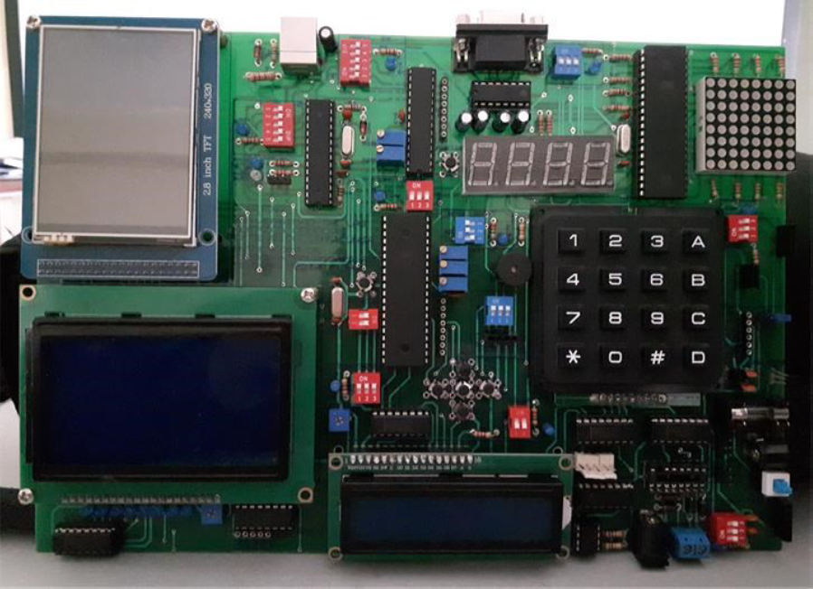
Hardware para educación compatible con Scratch® | Microfono, Acelerometro, joystick, potenciometro, pulsadores | Speaker, motor vibrador, led rgb, pantalla LCD, motor dc 9V | Pensamiento computacional, capacidad para resolver problemas, Manejo de PWM, SPI, ADC, GPIO, USART. |  | 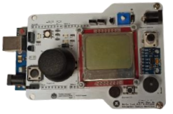
Desarrollo de robots prototipos interactivos digitales para el aprendizaje de la programación con tecnología ARDUINO para fortalecer la enseñanza de las fases de robótica a docentes de UGEL Chiclayo” | Módulo Bluetooth | Led, Motores | Conocimiento de electrónica básica, Aplicación y conexión de placa microcontrolador ARDUINO al prototipo, Se evalúa las 5 fases de la robótica con ARDUINO. | https://repositorio.unprg.edu.pe/handle/20.500.12893/9178 | 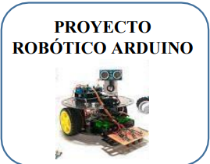
Desarrollo de un robot sumo como material educativo orientado a la enseñanza de programación en Arduino | Ultrasonido, sensor opticoinfrarrojo | Motores DC, servomotores | Interactuar con conceptos básicos para luego experimentar y usar la creatividad al momento de programar adquirir competencias para manejar servomotores y la comunicación Bluetooth entre la placa Arduino y un celular Android | https://revistas.uptc.edu.co/index.php/semilleros_investigacion/article/view/12178/10862 | 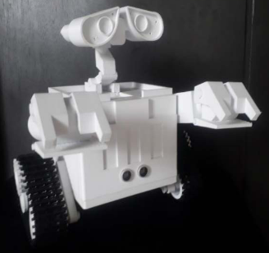
Relevancia de la ejecución experimental de proyectos con microcontroladores en el aprendizaje de la ingeniería electrónica | Sensor de luz, temperatura, detector de obstáculos, etc. | Altavoz, motor, LED, dysplay, buzzer. | El estudiante observará de forma práctica el funcionamiento de estos y el grado de autonomía que se le pueda dar al microrobot con la programación realizada | https://revistas.pucp.edu.pe/index.php/educacion/article/view/22018 | 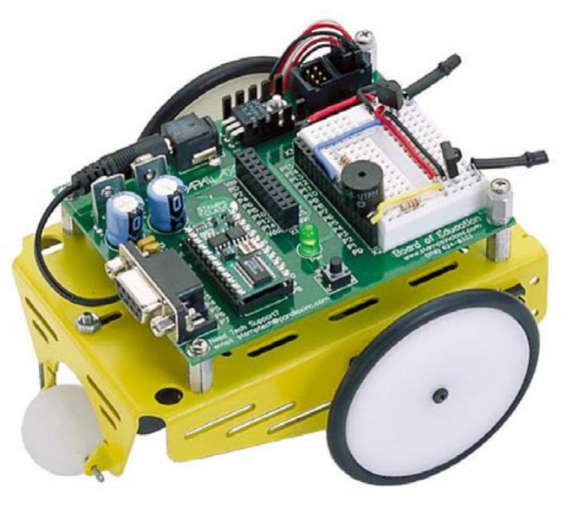
Tarjeta educativa para programación de microcontroladores AVR |  |  | Desarrollo de PCB con microcontroladores |  | 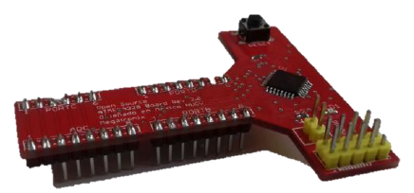
Sistema Open Hardware y Open Sorce aplicados a la enseñanza de la Electrónica | Sensor de temperatura, Botones, Acelerómetro, Bluetooth y XBEE | Leds, Display 7 segementos. | Manejo de pines, visualización de información, conexión de distintos módulos. |  | 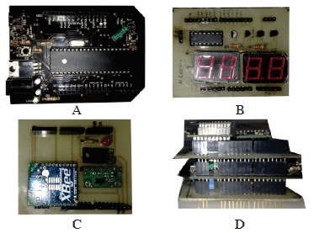
Arduino Wearable Projects |  |  | Paso a paso de la creación de distintos Proyectos usando arduino junto con su desarrollo en código. | https://www.amazon.com/-/es/Tony-Olsson/dp/1785283308
Arduino Android Blueprints |  |  |  | https://www.amazon.com/Arduino-Android-Blueprints-Marco-Schwartz/dp/1784390380
Diseño y construcción de un robot móvil orientado a la enseñanza e investigación | Sensor de luz infrarroja, ultrasonido, iluminación y encoders, comunicación RF | Motores DC | La caracterización de los sensores, prueba de los motores, teleoperación del robot por medio de teclado desde el pc, evasión de obstáculos, seguimiento de contornos y de objetos, etc. | https://www.redalyc.org/articulo.oa?id=85201909 | 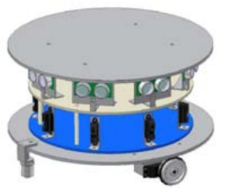
QBOTS | Sensor ultrasónico, mpu, potenciometro | Servomotores, leds, botones, buzzer |  | https://www.qbots-robotics.net/ | 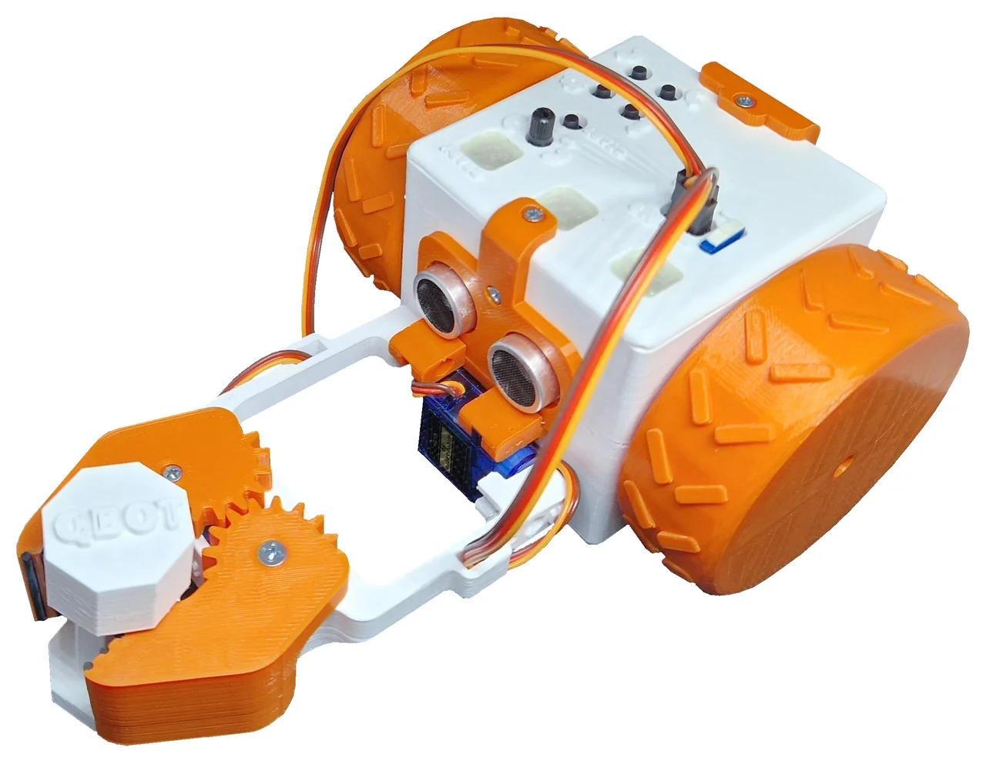
RobotMaster | Hit detector, Sensor de distancia, Camara, | Motores DC, Servo motores |  | https://www.dji.com/global/robomaster-ep

